管道系统图
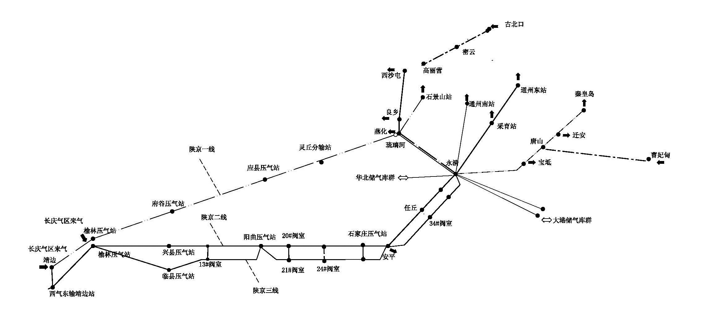
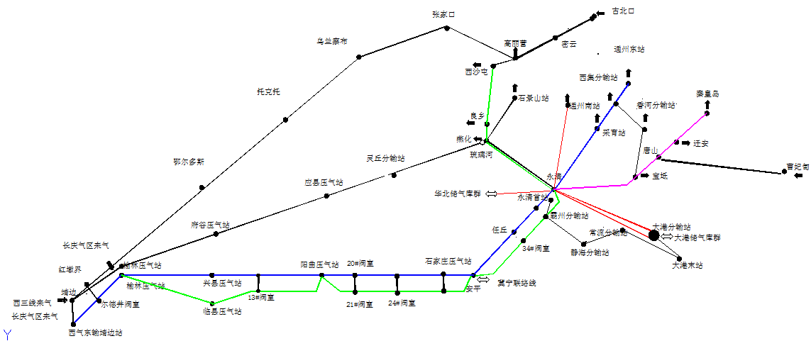
中石油北京天然气管道有限公司
天然气管道系统图

